Sheet1
功能 | 接口 | 方法 | 前端传参 | 后台返回 | 备注
注：不要传多余的参数

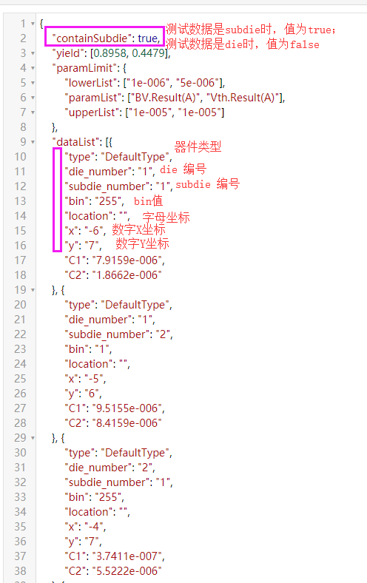
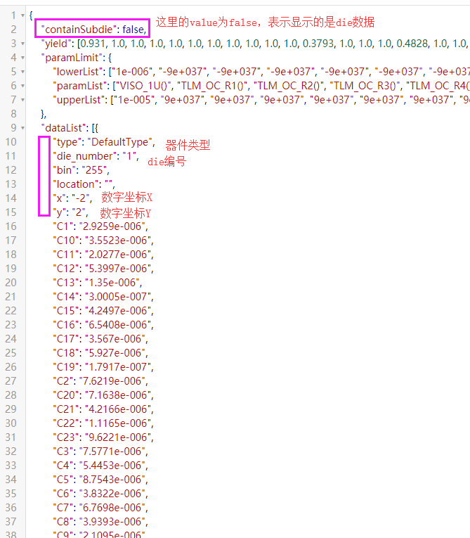
所有信息：数据展示 | WaferData | GET | waferId：晶圆主键； dataFormat：数据格式 webParam:产品类别/批次号/晶圆编号拼接成的字符串，前端自用 | result：数据集合 | 后台控制跳转页面，区分die与subdie
所有信息：导出 | ExportWafer | GET | waferId：晶圆主键； dataFormat：数据格式； waferNO：晶圆编号 | 字符串(下载地址)，非json
矢量图 | VectorMap | GET | waferId:晶圆主键 | json类型集合（deviceGroup：下拉group内容；subdie：下拉subdie内容；mapInfo：晶圆die信息） | 初始切换到是矢量图
 | VectorMapFilter | GET | waferId:晶圆主键； 过滤条件：subdie、deviceGroup、dieType，这三个参数有值则传，没有则不传，All的情况也不传 | json类型对象 | 点击过滤 注：此时返回的晶圆die只包含过滤后的，前端需将初始时的所有die置为底色，本接口返回的进行颜色区分
 | VectorCurve | GET | coordinateId：die主键； 过滤条件：subdie、deviceGroup、dieType，这三个参数有值则传，没有则不传，All的情况也不传 | json类型集合 | 注意区分曲线类型，最外层的key为曲线类型，第二层集合的value若有4个则为Smith数据，2个则为普通曲线类型。
 | AnalysisCurve | GET | curveTypeId：曲线类型主键数组； graphStyle：图类型； sParameter：s参数 | json类型集合 | Smith图切换显示
参数分布统计
良率晶圆图 | WaferMap | GET | waferIdStr：晶圆主键 | json类型集合
色阶晶圆图 | ColorMap | GET | waferIdStr：晶圆主键 | json类型集合 | 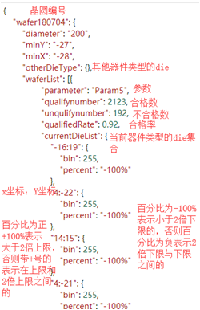 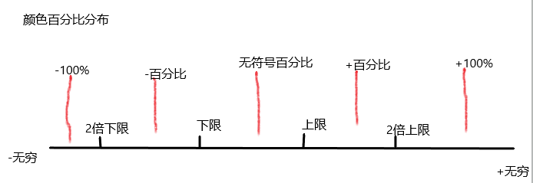
良率图 | ShowYield | GET | waferIdStr：晶圆主键 | json类型集合
直方图 | Histogram | GET | waferIdStr：晶圆主键 | json类型集合
箱线图 | Boxplot | GET | waferIdStr：晶圆主键 | json类型集合
CPK图 | CPKServlet | GET | waferIdStr：晶圆主键 | json类型集合
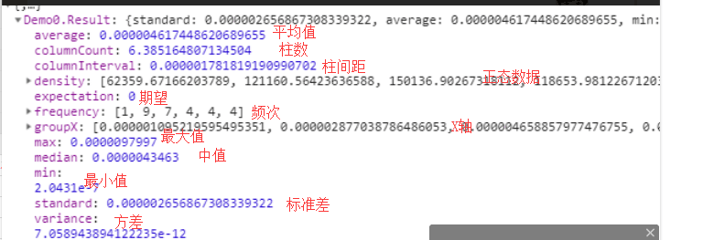
高斯分布 | GaussianDistribution | GET | waferIdStr：晶圆主键 | json类型集合

